Thang 04-2023
BỘT
Ngày | Vàng | Xanh | Đen |  | Tiền bột | Tiền nguyên liệu
12_04 | 3 | 2 | 1 |  | 1155
27_04 | 4 | 2 |  |  | 1210

Tổng số bao từng loại | 7 | 4 | 1
Số bánh/bao | 24 | 11 | 11
Tổng (bánh) từng loại | 168 | 44 | 11
Tổng số lượng bánh | 223
Tiền/1 bánh không nhân | 20 | 24 | 24
Tổng tiền/bánh không nhân từng loại | 3360 | 1056 | 264

Doanh thu từ bánh ko nhân = | 4680

Ngày | Phomai(viên) | Chà bông(hộp) | Xúc xích(cây) | Nho(hộp)
 | 144 | 70 | 70

Tổng từng loại | 144 | 70 | 70 | 0
Tổng Nhân | 284
Doanh thu từ nhân | 1420
Tiền vốn nhân từng loại | 441 | 154 | 245 | 0
Tổng tiền vốn nhân | 840

Tổng doanh thu = 4680 + 1420 = | 6100
Tiền vốn nhân = | 840
Tiền vốn bột = | 2365
Túi giấy | 60.21
Túi bóng | 30
Tiền điện = | 441
Tiền đá = 2*20 + 28*10 = | 320
Mặt bằng | 3000
Tổng chi Phí | 7056.21
Lợi nhuận | -956.21

 | Điện
 | Số mới | 8879
 | Số cũ | 8782
 | Sử dụng | 97
 | Giá/kg điện | 3

 | Thành tiền | 291
 | Tủ lạnh | 150
 | Tổng điện | 441

 | Phô mai | Xúc xích | Chà bông
Số tồn từ tháng trước | 34 hộp | 21 bịch
Tính theo đơn vị | 544 | 105 | 130

Nhập thêm | 0 | 0 | 0
Tính theo đơn vị | 0 | 0 | 0

Tổng (Tính theo đơn vị) | 544 | 105 | 130

Hiện có | 25 hộp | 7 bịch
Tính theo đơn vị | 400 | 35 | 65

Số lượng bán (Tính theo đơn vị) | 144 | 70 | 70

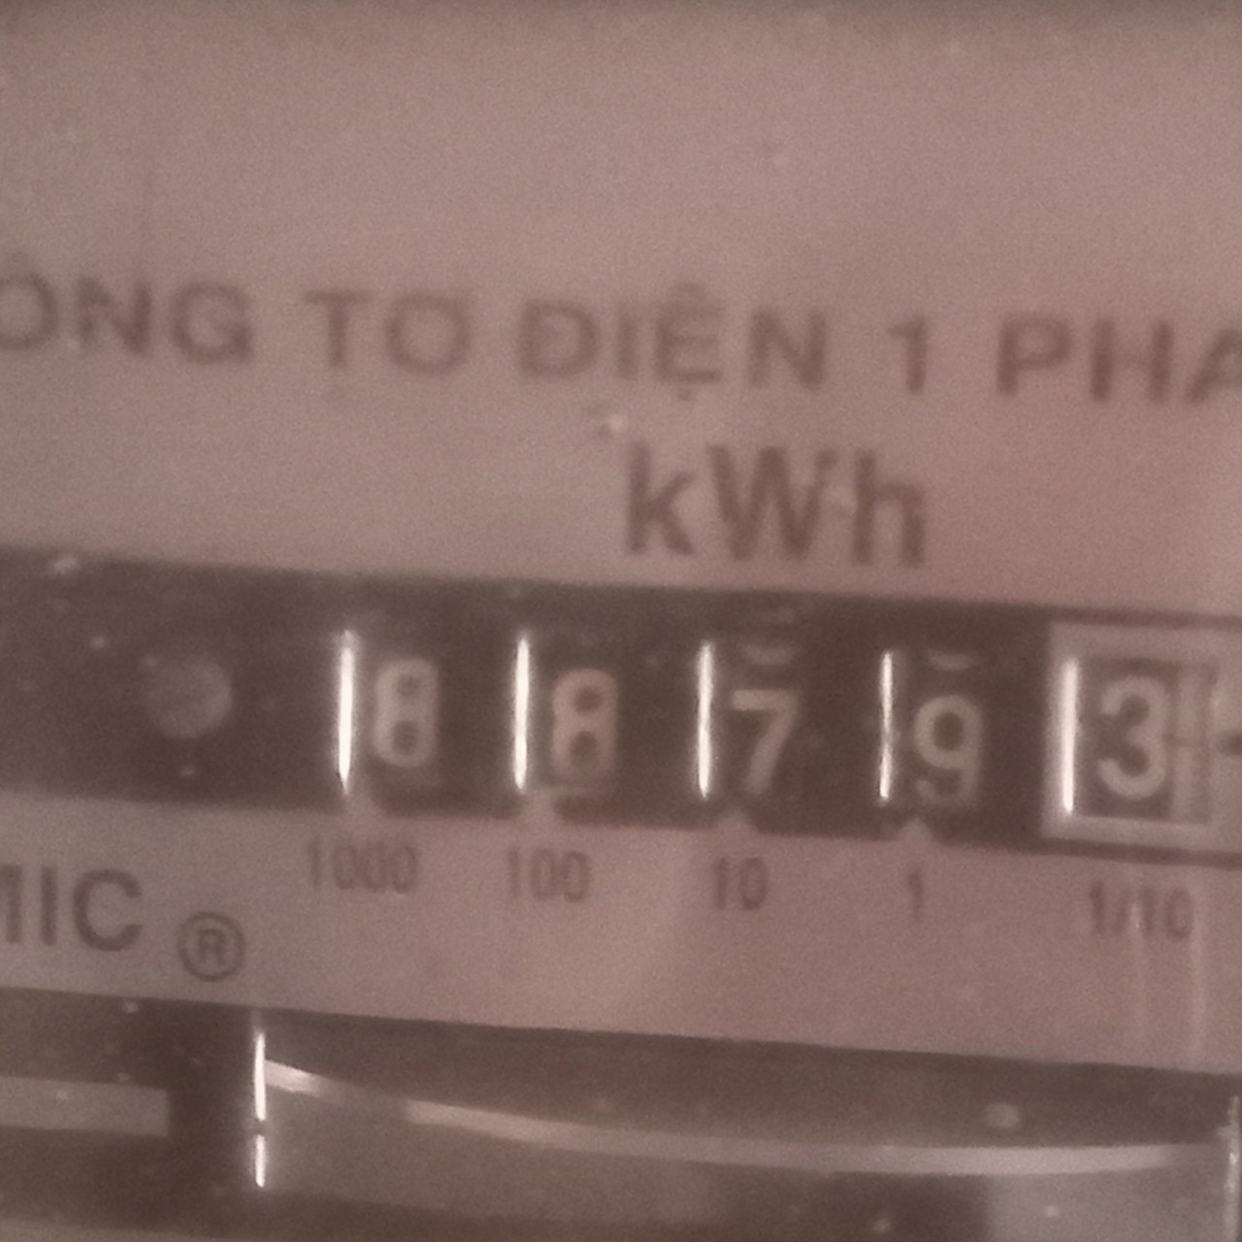




Tháng 04/2023
Thanh toán cho Duy
Tiền bột + nguyên liệu: | 2365
Lợi nhuận -976/2 | -478.105
Còn từ tổng kết tháng 03 | 8694

Duy được nhận | 10580.895
 | 1000 | 30/11/2023
 | 1000 | 04/11/2024
 | 1000 | 28/05/2024
 | 1000 | 10/08/2024
 | 2000 | 16/10/2024
 | 4000 | 11/01/2025
 | 580 | 31/07/2025

Tổng nhận | 10580
Còn | 0.895 | xong

